Capa
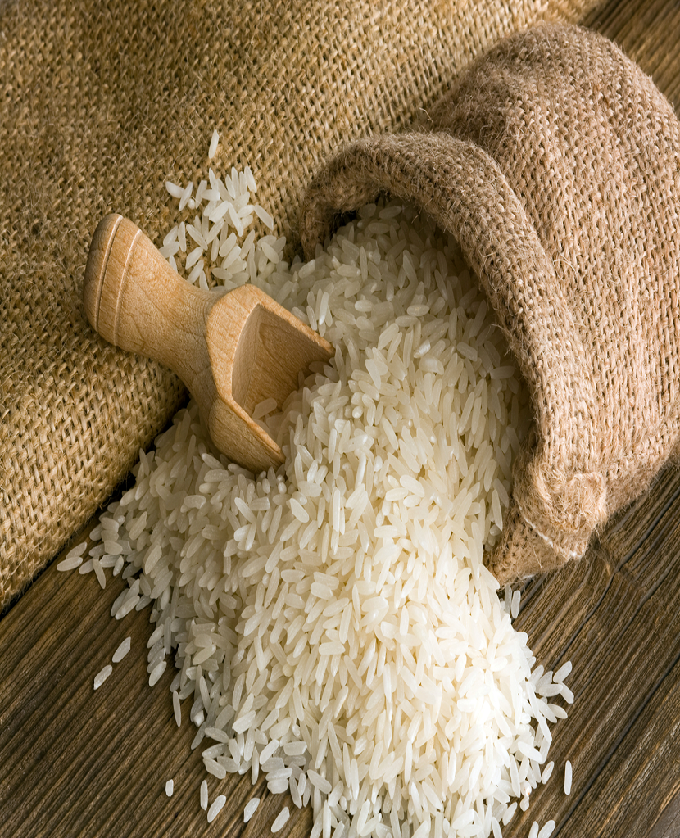
Ministério da Agricultura e Pecuária Secretaria de Política Agrícola

Sumário Executivo

Arroz

fevereiro-2026

Gráficos de Preços
